PR 100
FECHA: | 2019-10-29 |  | Cotización: | CM00016 C
CLIENTE: | AAAAA | EMPRESA: | BBBBBB
DIRECCIÓN: | AAAAA | RFC: | BBBBBB
CONTACTO: | AAAAA | TELEFONO: | 123456789
TELÉFONO: | 3456789 | EXTENSIÓN: | 1234
EXTENSIÓN: | 1234 | ELABORÓ: | BBBBBB
EMAIL: | AAAA@GMAIL.COM | CELULAR: | 1234567890
CELULAR: | 123456789 | EMAIL: | bbb@gmail.com
RFC

 |  |  | SUBTOTAL 1 | $260,319.00
 |  | 0% |  | $0.00 |  | 0% | DESCUENTO
 |  |  | ENVÍO | $441.00
ESTA COTIZACIÓN UTILIZÓ UN TIPO DE CAMBIO DE: |  |  | SUBTOTAL 2 | $260,760.00
$20.30 | MXN POR USD |  | IVA | $41,721.60
 |  |  | Total | $302,481.60

OPCIONES DE PAGO
 | De contado (depósito o transferencia bancaria) |  | $302,481.60
 | Tarjeta de Crédito o Pago en Tienda de Conveniencia | 1 pago de | $316,393 | Sí el pago es por depósito o transferencia electrónica por favor enviar por correo electrónico el comprobante de pago.
 | Tarjeta de Crédito a 3 meses | 3 pagos de | $111,542 |  | $334,624.00 | $111,541.33 |  | $334,624.00
 | Tarjeta de Crédito a 6 meses | 6 pagos de | $57,619 |  | $345,714.00 | $57,619.00 |  | $345,714.00
 | Tarjeta de Crédito a 9 meses | 9 pagos de | $40,004 |  | $360,034.00 | $40,003.78 |  | $360,034.00
 | Tarjeta de Crédito a 12 meses | 12 pagos de | $31,300 |  | $375,591.00 | $31,299.25 |  | $375,591.00
 | Tarjeta de Crédito a 18 meses | 18 pagos de | $22,385 |  | $402,926.00 | $22,384.78 |  | $402,926.00
 | Tarjeta de Crédito a 24 meses | 24 pagos de | $18,728 |  | $449,460.00 | $18,727.50 |  | $449,460.00
CONDICIONES GENERALES Esta cotización tiene una vigencia de 3 días hábiles.
*Estos precios estarán vigentes hasta nuevo aviso, ya que en virtud de las fluctuaciones que pueden existir, estos precios serán modificados, por lo cuál comuníquese con nosotros cuando vaya a hacer su pedido.
*Tiempo de entrega del trabajo, 8 días hábiles.
*El cliente proporcionará el archivo editable para poder imprimir los vinilos.
*Pago, de contado.
* Forma de pago: (Depósito o transferencia). Al momento de mandar su comprobante de pago favor de indicar:
Forma de pago, banco de origen, número de cuenta, sucursal y uso de CFDI.
*La eventual producción de cualquier elemento no tomado en cuenta en está propuesta, será cotizado por separado.
*Una vez iniciado el proyecto, la cancelación del mismo por causas ajenas a GNA, independientemente del trabajo hasta el momento realizado, tendrá un cargo del 100% de las fases del proceso. *Será responsabilidad del cliente, la revisión final del producto.
*El trabajo requerido y explicado en este documento, se iniciará cuando dicha cotización haya sido autorizada, firmada y el anticipo haya sido recibido en firme. * Este documento es sólo de carácter informativo, no tiene validez oficial como comprbante legal o fiscal.
 |  |  | Si su pago es con transferencia o depósito bancario:

 |  |  | Aceptamos las siguientes tarjetas bancarias:
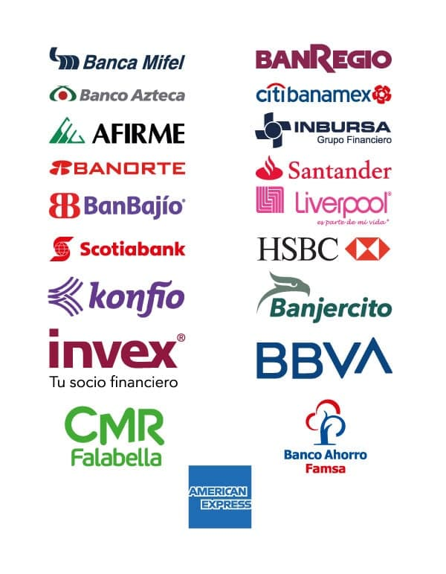

Acepta cotización CM00016 G:
Nombre: _____________________________________________________________
Fecha de aprobación: ______________________ Cargo: ___________________
Firma: _______________________________________________________________
Al estar llenos los campos de este recuadro, esta cotización tiene los mismos alcances de una orden de compra.

CONTROL 100
FECHA: | 2019-10-29 |  | Cotización: | CM00016 C
CLIENTE: | AAAAA | EMPRESA: | BBBBBB
DIRECCIÓN: | AAAAA | RFC: | BBBBBB
CONTACTO: | AAAAA | TELEFONO: | 123456789
TELÉFONO: | 3456789 | EXTENSIÓN: | 1234
EXTENSIÓN: | 1234 | ELABORÓ: | BBBBBB
EMAIL: | AAAA@GMAIL.COM | CELULAR: | 1234567890
CELULAR: | 123456789 | EMAIL: | bbb@gmail.com

 |  |  | SUBTOTAL 1 | $260,319.00
 |  | 0% |  | $0.00 | 0% | DESCUENTO
 |  |  | ENVÍO | $441.00
 |  |  | SUBTOTAL 2 | $260,760.00
 |  |  | IVA | $41,721.60
 |  |  | Total | $302,481.60

 | ESTA COTIZACIÓN UTILIZÓ UN TIPO DE CAMBIO DE: |  | $20.30 | MXN POR USD

OPCIONES DE PAGO
 | De contado (depósito o transferencia bancaria) |  | $302,481.60
 | Tarjeta de Crédito |  | $316,393.00
 | Tarjeta de Crédito a 3 meses |  | $334,624.00
 | Tarjeta de Crédito a 6 meses |  | $345,714.00
 | Tarjeta de Crédito a 9 meses |  | $360,034.00
 | Tarjeta de Crédito a 12 meses |  | $375,591.00

CONDICIONES GENERALES *Esta cotización tiene una vigencia de 5 días hábiles.
*Estos precios estarán vigentes hasta nuevo aviso, ya que en virtud de las fluctuaciones que pueden existir, estos precios serán modificados, por lo cuál comuníquese con nosotros cuando vaya a ser su pedido.
*Tiempo de entrega del trabajo, 1 día hábil.
*Pago, de contado.
* Forma de pago: (Depósito o transferencia). Al momento de mandar su comprobante de pago favor de indicar:
Forma de pago, banco de origen, número de cuenta, sucursal y uso de CFDI.
*La eventual producción de cualquier elemento no tomado en cuenta en está propuesta, será cotizado por separado.
*Una vez iniciado el proyecto, la cancelación del mismo por causas ajenas a GNA, independientemente del trabajo hasta el momento realizado, tendrá un cargo del 100% de las fases del proceso. *Será responsabilidad del cliente, la revisión final del producto.
*El trabajo requerido y explicado en este documento, se iniciará cuando dicha cotización haya sido autorizada, firmada y el anticipo haya sido recibido en firme. *El cliente proporcionará la energía eléctrica para la instalación
* Este documento es sólo de carácter informativo, no tiene validez oficial como comprobante legal o fiscal.

Acepta cotización CM00016 G:
Nombre: _____________________________________________________________
Fecha de aprobación: ______________________ Cargo: ___________________
Firma: _______________________________________________________________
Al estar llenos los campos de este recuadro, esta cotización tiene los mismos alcances de una orden de compra

